Lapa1
 |  | FINANŠU PIEDĀVĀJUMS Atpūtas laukuma labiekārtojuma aprīkojuma iegāde un piegāde Iecavas apvienības pārvaldei, identifikācijas numurs IAP 2025/19/CA

Npk | Nosaukums |  | Mērvienība | Skaits | Skice
1 | Betona parka sols SOCA 5-2000 ar epoksīda apdari, vai analogs | Sols, pielāgots izmantošanai ārpus telpām. Sola virsma izgatavota no kvalitatīva betona, apstrādāts ar epoksīdu apdari, kas nodrošina augstu noturību pret atmosfēras iedarbību. Piemērots atpūtas un atrakciju parkiem, atpūtas zonām, bērnu rotaļu laukumiem. Piemēroti lietošanai āra apstākļos Betona apdare: Sola betona elementi ir izgatavoti no augstas klases C40/50 betona ar tērauda konstrukcijas elementiem, pārklāts ar epoksīda apdari RG-1 toni pārklājumu. Koksne: Sēdeklis izgatavots no koka (biezums 40 mm), vismaz 2x krāsots un lakots tonis Remmers RC-360 KOPĒJIE IZMĒRI: 2000X620X420 CM Sola virsmas izmēri 620x620 b-40 mm | gab | 2 | 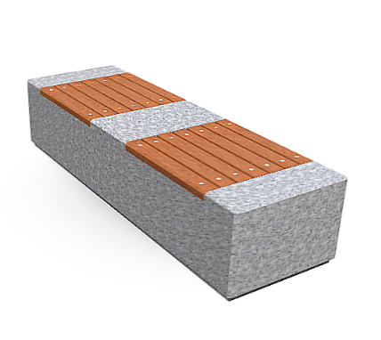
2 | Betona parka sols SOCA 10 ar epoksīda apdari, vai analogs | Sols, pielāgots izmantošanai ārpus telpām. Sola virsma izgatavota no kvalitatīva betona, apstrādāts ar epoksīdu apdari, kas nodrošina augstu noturību pret atmosfēras iedarbību. Piemērots atpūtas un atrakciju parkiem, atpūtas zonām, bērnu rotaļu laukumiem. Piemēroti lietošanai āra apstākļos Betona apdare: Sola betona elementi ir izgatavoti no augstas klases C40/50 betona ar tērauda konstrukcijas elementiem, pārklāts ar epoksīda apdari RG-1 toni pārklājumu. Koksne: Sēdeklis izgatavots no koka (biezums 40 mm), vismaz 2x krāsots un lakots tonis Remmers RC-360 KOPĒJIE IZMĒRI: 1000X1000X465 CM Sola virsmas izmēri 1000x1000 b-40 mm | gab | 1 | 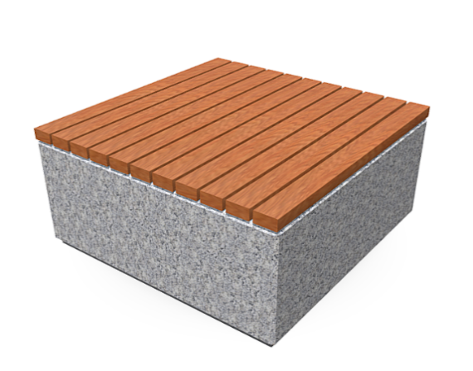
3 | Pludmaples sols AS-2, vai analogs | Metāla karkass, auksti cinkkots, krāsots pulverkrāsā RAL 7016, paredzēts atpūtas un atrakciju parkos. Augstums 1060 mm, garums 1440 mm, sola augstums 440 mm.,Koksmes tonis Remmers RC 360. | gab | 2 | 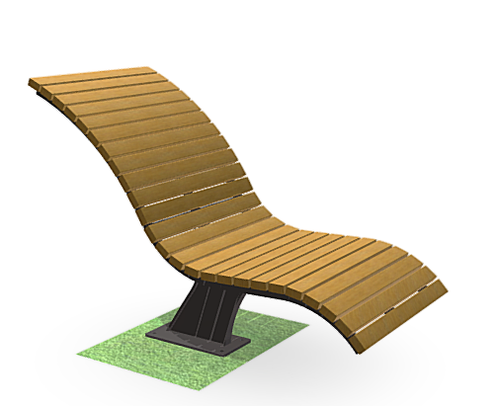

 | Piezīmes: Cenā jāiekļauj visi izdevumi kas saistīti ar piegādi. Attēlā norādītajām iekārtām ir ilustratīva nozīme.

